Inscription Colmar Trophy 2019
 |  | !! INSCRIPTION OBLIGATOIRE POUR TOUS LES PARTICIPANTS !!

Dévellopé par Michael ILLINGER et Florian WAGNER |  |  | Developed by Michael ILLINGER and Florian WAGNER
 | Club |  | Team |  |  |  |  |  |  |  |  |  |  |  |  |  |  | Remplir tous le champs de rensiegnement Fill Team, Country and Team Manager
 | Pays |  | Country
Inscription Colmar Trophy 2019
 | Chef d'équipe |  | Team manager
 | Email |  | Email
 | Téléphone |  | Phone
 | Adresse |  | Adress |  |  |  |  |  |  |  | Inscription reçue le: |  |  |  | 2019-04-13 | 2019-04-13

 | Inscriptions |  |  | Invoice |  |  | Prix Unitaire |  |  |  | Quantité |  |  | Montant
 | Réservation repas |  |  | Meal reservation |  |  | Unit price |  |  |  | Quantity |  |  | Amount of money
 | Hors PACK
 | COLMAR TROPHY Lifesaving day |  |  |  |  |  | 19.50 € |  |  |  |  |  |  | 0 € |  |  |  |  |  | 0
 |  |  |  |  |  |  |  |  |  |  |  |  |  |  |  |  |  |  |  | 0
 |  |  |  |  |  |  |  |  |  |  |  |  |  |  |  |  |  |  |  | 0
 | Repas du midi Lunch |  |  |  |  |  | 11 € |  |  |  |  |  |  | 0 € |  |  |  |  |  | 0
 |  |  |  |  |  |  |  |  |  |  |  |  |  |  |  |  |  |  |  | 0
 |  |  |  |  |  |  |  |  |  |  |  |  |  |  |  |  |  |  |  | 0
 | Barbecue du Soir à volonté Barbecue evening at will |  |  |  |  |  | 12 € |  |  |  |  |  |  | 0 € |  |  |  |  |  | 0
 |  |  |  |  |  |  |  |  |  |  |  |  |  |  |  |  |  |  |  | 0
 |  |  |  |  |  |  |  |  |  |  |  |  |  |  |  |  |  |  |  | 0

 |  |  |  |  |  |  |  |  |  |  | TOTAL à payer |  |  | 0 €

Inscription Colmar Trophy 2019
 | Club |  | Team
 | Pays |  | Country
 | Chef d'équipe |  | Team manager

 | Individuel |  |  | Individual |  |  |  |  |  |  | Inscription reçue le: |  |  |  | 2019-04-13 | 2019-04-13 |  |  |  |  | 43568

 |  | Nom Name | Prénom Vorname | Date de naissance Birthday | Adresse mail |  | Swim Race | 0 | Board Race |  | Surf Ski Race | Lakeman |  | Beach flags

 | Ex | Exemple | Martine | 1990-02-01 | xxxx@gmail.com |  | YES |  | NO |  | YES | YES |  | NO
 | 1 |  |  |  |  |  |  |  |  |  |  |  |  |  |  | FEMMES - WOMEN
 | 2
 | 3
 | 4
 | 5
 | 6 |  |  |  |  |  |  |  |  |  |  |  |  |  |  |  | Remplir Nom, prénom, date de naissance et numéro de licence pour les Français. Puis indiquer à l'aide du menu déroulant par "YES" pour oui et "NO" pour non en fonction des épreuves. Fill Name, date of birth and license number until for the French. Then tell the drop-down menu by "YES" and "NO".
 | 7
 | 8

 | 1 |  |  |  |  |  | yes |  | yes |  | yes | yes |  | yes |  | HOMMES - MEN
 | 2
 | 3
 | 4
 | 5
 | 6
 | 7
 | 8

 | J1 |  |  |  |  |  |  |  |  |  | Officel C | choisir |  | JUGES |  |  |  |  | OBLIGATION de mettre des Officiels à disposition par votre club, merci de nous l'indiquer ici ainsi que la qualification de chacun.
 | J2 |  |  |  |  |  |  |  |  |  |  | choisir
 | J3 |  |  |  |  |  |  |  |  |  |  | choisir
 | J4 |  |  |  |  |  |  |  |  |  |  | choisir

 | Palmarès de vos meilleurs Athlètes
 | Awards of Your Best Athletes

 |  | Name | Vorname | Best results
 | Ex | WAGNER | Florian | RecordMAn of 50m Mannikin at the COLMAR CUP - Wold finalist in 2016 at the 50m Mannikin…Swim Race Specialist
 | 1
 | 2
 | 3
 | 4
 | 5

 | Club |  | Team
 | Pays |  | Country
 | Chef d'équipe |  | Team manager
Inscription Colmar Trophy 2019
 | Relais |  |  | Relay

 |  |  |  | Saisir le nom de chaque nageur Choose the name of each swimmers
 |  |  |  | Nageur 1 |  | Nageur 2 |  |  |  | Nageur 3 |  |  | Nageur 4
 |  | Taplin Relay |  |  |  |  |  |  |  |  |  |  |  |  |  |  |  |  | Composez votre équipe pour chacun des relais de la compétition. Enter your team for each relay competition.

 |  | Taplin Relay

Date limite d'inscription, le 14 mai 2018 pour les clubs étranger
Registration deadline, may 14 for clubs abroad.

POUR EFFECTUER LE PAIEMENT, PAGE SUIVANTE FOR PAYMENT, TO THE NEXT PAGE

Inscription Colmar Trophy 2019
 | Club |  | Team
 | Pays |  | Country
 | Chef d'équipe |  | Team manager

 | Paiement |  |  | Payment |  | 2 possibilités de paiement
 |  |  |  |  |  | 2 possibility for the payment
Date limite d'inscription, le 12 mai 2019 pour les clubs étranger
Registration deadline, may 12 for clubs abroad.
 |  |  |  |  |  |  |  |  |  |  |  |  |  |  |  |  |  |  | Voici toutes les informations utiles au paiement. Choisissez votre mode de paiement et indiquez votre nom et la date d'inscription. Here all relevant information for payment. Choose your payment method and enter your name and date of registration.

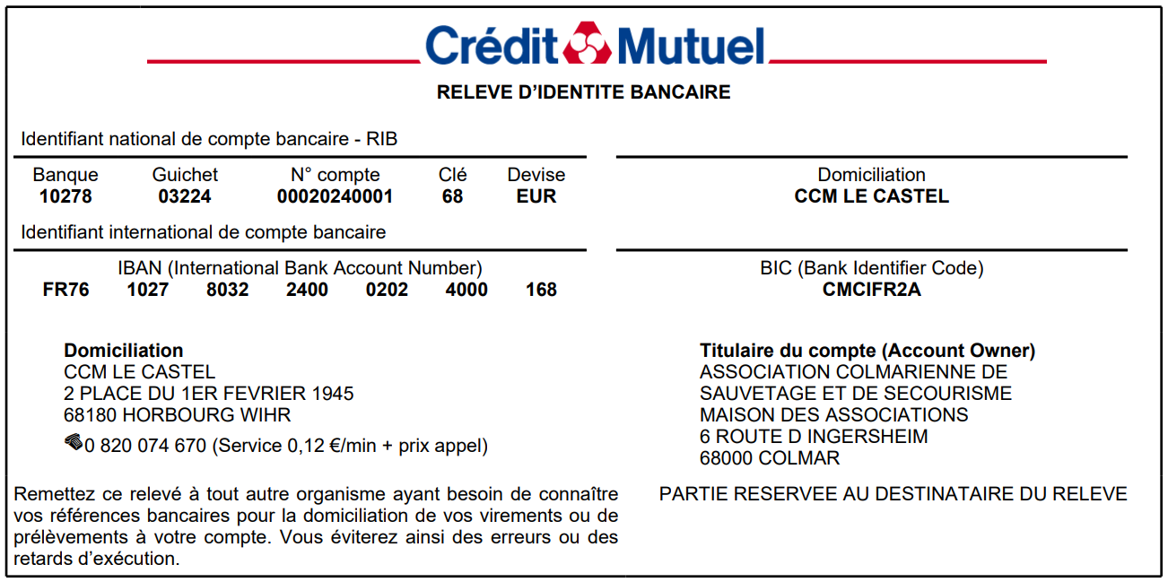
 |  | Inscriptions effectuée le :

 |  | Mode de paiement choisi : |  |  | choisir

 |  | Paiement : |  | choisir dans la liste

 |  | Par :

 | Cadre réservé à l'organisateur

